$type
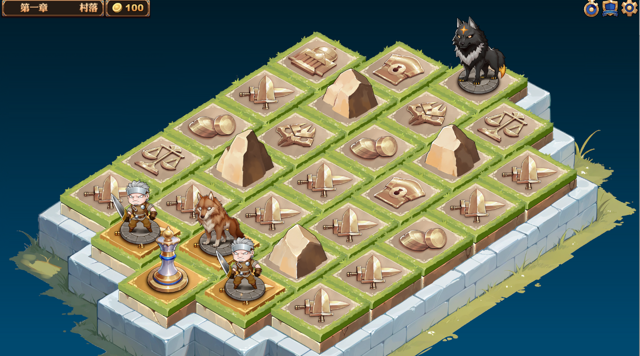
tag |  | 战斗内容
battle | 一场战斗 | 战斗tag数组
battleHigh | 一场随机的精英战斗 | 战斗tag数组
battleBoss | 一场随机的boss战斗 | 战斗tag数组
randWeapon | 随机武器
randArmor | 随机装备
shop | 打开商店
coin | 给钱
rock | 阻挡，不可选择
start | 首次进入这个地图，玩家位置在哪里

奖励类型 | 说明 | 配置样式 | 解析
exp | 经验 | exp,9 | 9点经验
coin | 金币 | coin,10 | 10个金币
randWeapon | 随机武器 | randWeapon,q3 | 3品质的随机武器
randArmor | 随机防具 | randArmor,q2 | 2品质的随机装备

特殊奖励规则，如果玩家角色不满6个，最后一份奖励替换为增援

 |  | show1 | show2 | show3
 | 3 | 2 | 8 | 4
 | 2 | 1 | 7 | X
 | 7 | 6 | 12 | 13
 | 6 | 11 | X
 | 11 | 16 | 17
 | 17 | X | 22 | 23

 | here=33 |  |  |  | 切换map到下个tier
 | MOD(here，5)=3 | here-1 | here+5 | here+1
 | other | here-1 | here+5 | here+6

